상품제안서
테리 극세사 응원타올20*100cm [인쇄무료] | 상품코드: F19939

 |  |  |  |  |  |  | 02-412-0044 | www.easy1.co.kr
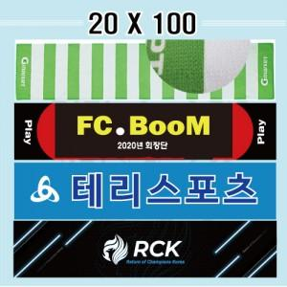

【상세/제작정보】

【인쇄/포장옵션】 | 풀칼라 / OPP(비닐)

【공급단가】 | 수량 | 100~ | 300~ | 500~ | 1,000~ | 3,000~
*VAT별도 | 단가 | 2,970원 | 2,860원 | 2,750원 | 2,640원 | 2,570원

【상품 URL】 | http://www.easy1.co.kr/src/goods_detail.php?gdno=19939

